Sheet1
회원관리프로그램2(20220401)

작업 경로: C:\00.KOSMO108\30.Web\eclipse_web_yys\eclipse_yys_work
TOMCAT | 8.5
JDK | 1.8
HTML | 5
ECLIPSE | 2020-.06

테이블 정의서 만들기 |  |  |  |  |  |  |  |  |  |  |  | 테이블 참고사항

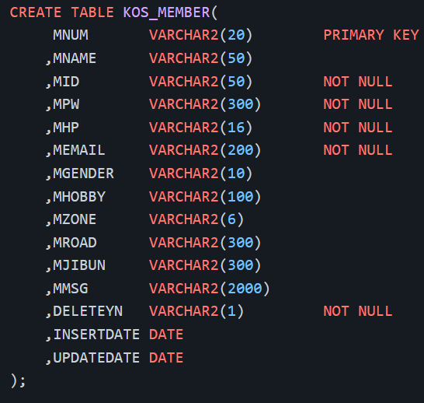
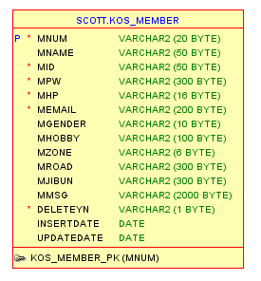
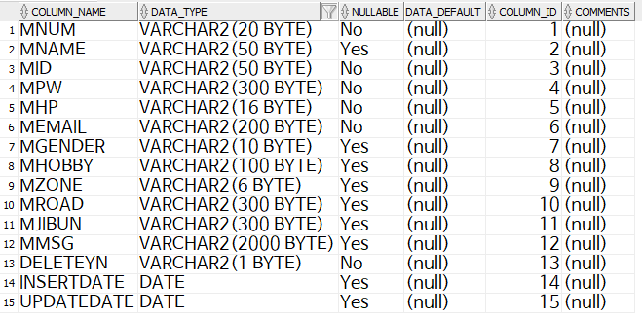
 | 테이블 정의서
 | 시스템명 |  |  |  |  |  |  |  | 서브시스템명 |  | 테이블 생성 |  | 테이블 MODEL |  | 테이블 열
 | 작성일 |  | 2020-04-01 |  |  |  |  |  | 작성자 | 윤요섭
 | DATABASE ID |  |  |  |  |  |  |  | 테이블 ID | KOS_MEMBER
 | 테이블명 |  |  |  |  |  |  |  | PAGE | /
 | 개요 |  | KOS_MEMBER
 | 일련 번호 | 컬럼명 | 컬럼ID | DATA TYPE | 길이 | PK | FK | NULL 여부 | 자 료 규 칙
 | 1 | 회원번호 | MNUM | VARCHAR2 | 20 | Y |  | Y | KOS_MEMBER 테이블 기본키
 | 2 | 회원이름 | MNAME | VARCHAR2 | 50 |  |  | N
 | 3 | 아이디 | MID | VARCHAR2 | 50 |  |  | Y
 | 4 | 패스워드 | MPW | VARCHAR2 | 300 |  |  | Y
 | 5 | 핸드폰번호 | MHP | VARCHAR2 | 16 |  |  | Y
 | 6 | 이메일 | MEMAIL | VARCHAR2 | 200 |  |  | Y
 | 7 | 성별 | MGENDER | VARCHAR2 | 10 |  |  | N
 | 8 | 취미 | MHOBBY | VARCHAR2 | 100 |  |  | N
 | 9 | 우편번호 | MZONE | VARCHAR2 | 6 |  |  | N |  |  | DESC KOS_MEMBER; |  | 테이블 인덱스 주요사항 | (노트북 디바이스에 있는 ORACLE DB )
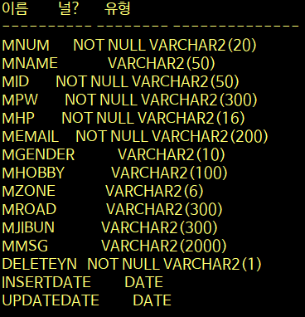
 | 10 | 도로명주소 | MROAD | VARCHAR2 | 300 |  |  | N
 | 10 | 지번주소 | MJIBUN | VARCHAR2 | 300 |  |  | N
 | 11 | 내용 | MMSG | VARCHAR2 | 2000 |  |  | N
 | 12 | 회원여부 | DELETEYN | VARCHAR2 | 1 |  |  | Y
 | 13 | 등록일 | INSERTDATE | DATE |  |  |  | N | YYYY-MM-DD
 | 14 | 수정일 | UPDATEDATE | DATE |  |  |  | N | YYYY-MM-DD

